상품제안서
피크에코 리사이클 보냉백 | 상품코드: S41644

 |  |  |  |  |  |  | 02-713-8555 | www.synergygift.co.kr
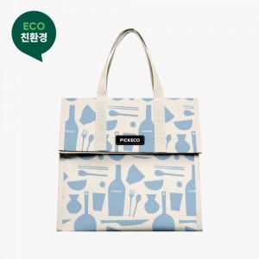 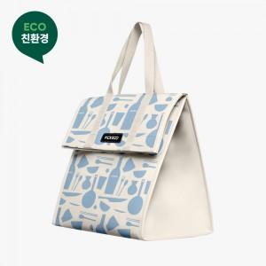 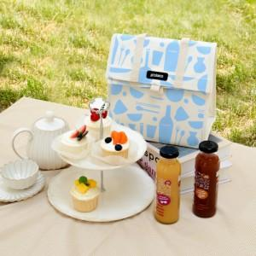

【상세/제작정보】 | <p><span style="font-size: 12pt;">MOQ 500개&nbsp;</span><span style="font-size: 12pt;">미만 제작 불가합니다.</span>​</p>

【인쇄/포장옵션】 | 실크, 가죽라벨(은박) / OPP(비닐)

【공급단가】 | 수량 | 500~ | 1,000~ | 3,000~ | 5,000~ | 10,000~
*VAT별도 | 단가 | 9,750원 | 9,600원 | 9,370원 | 9,000원 | 8,620원

【상품 URL】 | https://www.synergygift.co.kr:443/src/goods_detail.php?gdno=41644

